2023_12_data
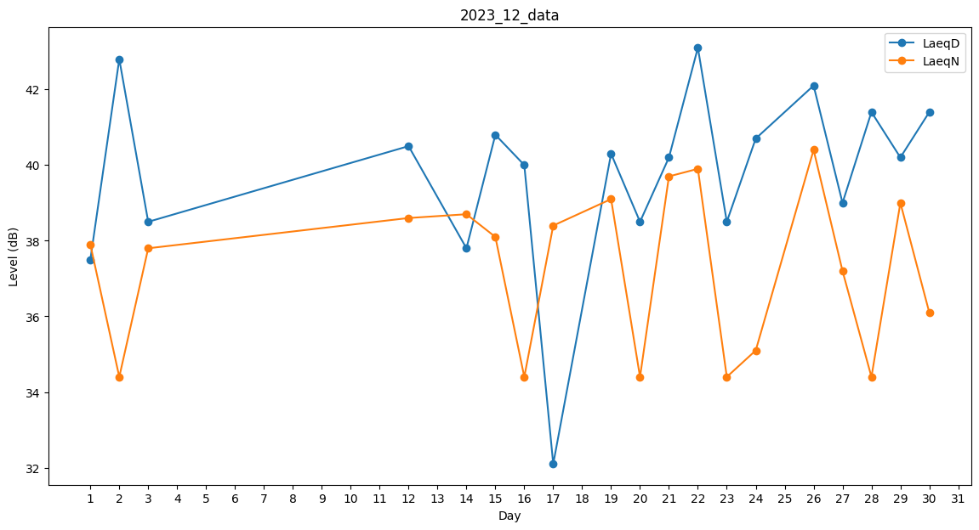
Day | LaeqD | LaeqN
1 | 37.5 | 37.9
2 | 42.8 | 34.4
3 | 38.5 | 37.8
4 | 39.6 | 0
5 | 0 | 0
6 | 0 | 0
7 | 40.9 | 0
8 | 0 | 0
9 | 0 | 0
10 | 0 | 0
11 | 0 | 0
12 | 40.5 | 38.6
13 | 0 | 0
14 | 37.8 | 38.7
15 | 40.8 | 38.1
16 | 40 | 34.4
17 | 32.1 | 38.4
18 | 33.1 | 0
19 | 40.3 | 39.1
20 | 38.5 | 34.4
21 | 40.2 | 39.7
22 | 43.1 | 39.9
23 | 38.5 | 34.4
24 | 40.7 | 35.1
25 | 41.5 | 0
26 | 42.1 | 40.4
27 | 39 | 37.2
28 | 41.4 | 34.4
29 | 40.2 | 39
30 | 41.4 | 36.1
31 | 35.6 | 0

